■チェックリスト（提出前にご確認ください）
■提出書類チェックリスト（建設工事）
入力ミスや記入漏れ等がないかご確認いただき、問題ない場合はチェック欄に「○」を入れてください。

申請業者名

【 共通 】
No. | 提 出 書 類 |  |  | チェック
1 | 競争参加資格審査申請書（建設工事） | 様式第１ | 必須
2 | 完成工事高 | 様式第２ | 必須
★申請書類一式は、本チェックリストを頭紙とし、
No.1~16の順番になるようにPDF化してください。
※PDFデータの容量が50MBを超える場合は、
お手数おかけしますが、データを分割してご提出ください。
3 | 業態調書 | 様式第３ | 必須
4 | 営業所一覧表 | 様式第４ | 必須
5 | 共同企業体等調書 （※１） | 様式第５ | （※１）事業協同組合の場合のみ提出
6 | 委任状 （※２） | 様式第６ | （※２）行政書士等が代理申請する場合のみ提出
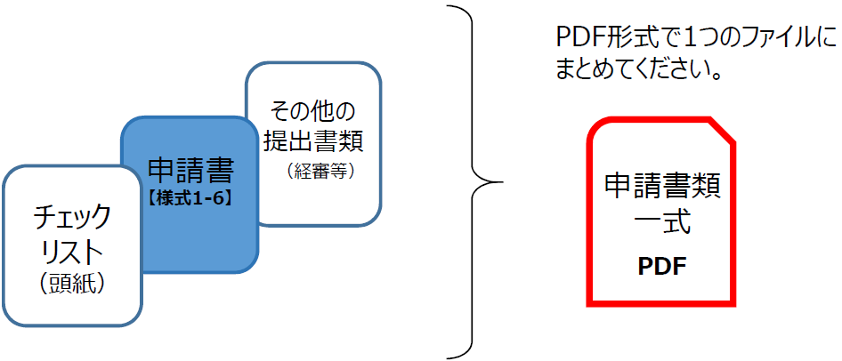
7 | 総合評定値通知書又はその写し |  | 必須
8 | 納税証明書又はその写し |  | 必須
9 | 社会保険等の「加入」又は「適用除外」を証明する書類 （※３） |  | （※３）総合評定通知書において「未加入」の場合のみ提出
10 | 担当者の名刺 |  | 必須

【 道路清掃を希望する場合は、上記No.1～10に加え、次の書類が必要になります。 】
11 | 登記事項証明書又はその写し（法人の場合） |  | 道路清掃を希望する場合のみ提出
12 | 財務諸表 （審査基準日の直前の1事業（営業）年度の貸借対照表、損益計算書、株主資本等変動計算書及び注記表）
 | ※ 道路清掃のみを希望する場合は「総合評定値通知書」は提出の必要はありません。

【 事業協同組合が特例計算を希望する場合は、上記No.1～10に加え、次の書類が必要になります。 】
13 | 役員名簿（任意の様式） |  | 事業協同組合が特例計算を 希望する場合のみ提出
14 | 組合員名簿（任意の様式）
15 | 官公需適格組合証明書の写し
16 | 審査対象者の所在地、電話番号、商号又は名称及び代表者氏名を記載した書類（任意の様式）

▶▶ 提出前に、必ずご確認ください。
・提出書類一式は、PDF形式で一つのファイルにまとめているか。
（ 統合したデータの容量が50MBを超える場合は、データを分割してご提出ください。 ）
・提出資料は、No.1～16の順番に並んでいるか。

